Sheet1
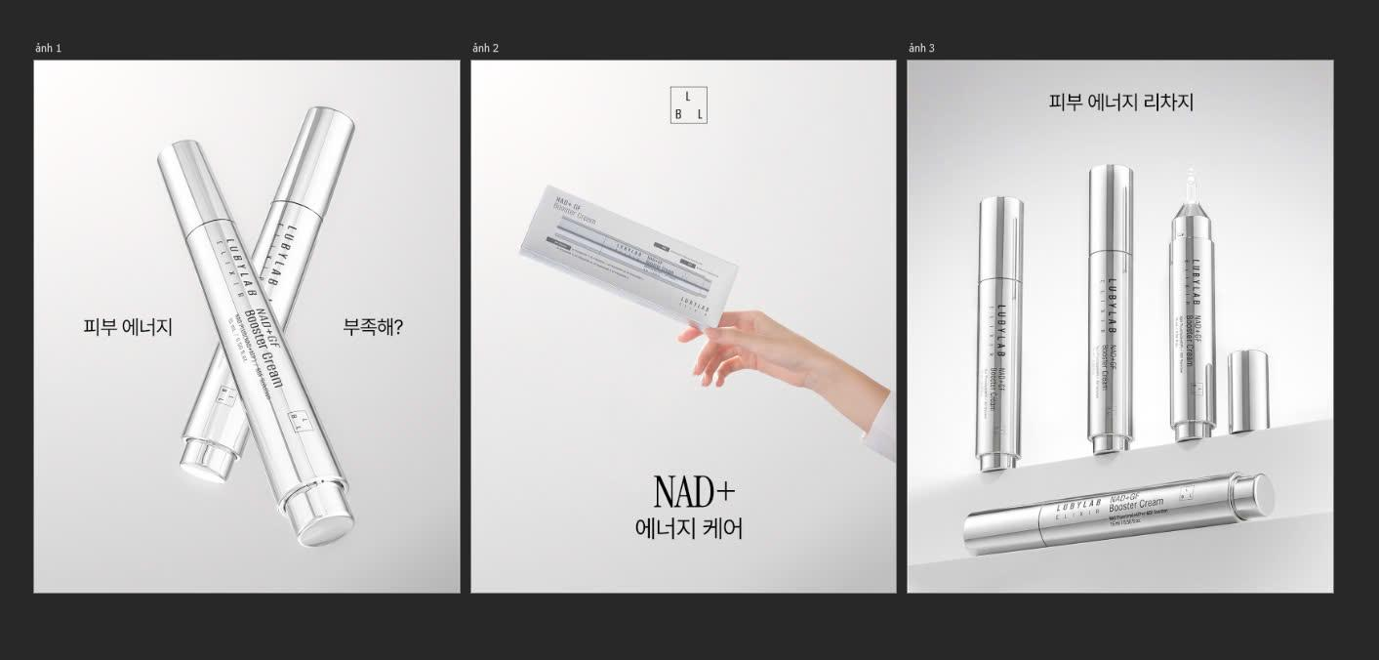
피부 에너지 부족해? | NAD+ 에너지 케어 | 피부 에너지 리차지
피부가 천천히 달라지기 시작할 때. 탄력이 떨어지고, 칙칙해 보이며, 어딘가 지쳐 보이는 순간들 — 피부가 내부부터 회복이 필요하다는 신호일 수 있습니다. NAD+ GF 부스터 크림은 NAD+와 펩타이드 복합체를 통해 피부에 활력을 더하고 건강한 균형을 되찾도록 도와줍니다. 단순한 보습을 넘어, 매일 피부를 다시 깨우는 케어. ✨ 이 콘텐츠는 AI에 의해 생성되었습니다. #루비랩 #NAD플러스 #부스터크림 #피부회복 #피부장벽 #탄력케어 #광채피부 #속광케어 #데일리스킨케어 #스킨케어추천 #K뷰티 #뷰티루틴 #피부관리 #촉촉한피부 #건강한피부 | 피부에 대해 잘 알려지지 않은 이야기. NAD+는 세포 에너지 생성과 밀접하게 연결된 중요한 요소입니다. 이 성분이 감소할수록, 피부는 점점 생기를 잃고 변화를 느끼게 됩니다. NAD+ GF 부스터 크림은 이 과정을 서포트하도록 설계되었으며, 펩타이드와 함께 피부 탄력과 결 개선을 도와줍니다. 피부 관리는, 보이지 않는 곳에서부터 시작됩니다. 💫 이 콘텐츠는 AI에 의해 생성되었습니다. #루비랩 #NAD플러스 #부스터크림 #피부회복 #피부장벽 #탄력케어 #광채피부 #속광케어 #데일리스킨케어 #스킨케어추천 #K뷰티 #뷰티루틴 #피부관리 #촉촉한피부 #건강한피부 | 피부에도 쉼이 필요할 때. 가볍게 스며드는 한 겹의 크림, 바쁜 하루 속에서 잠시 멈추는 순간처럼. NAD+ GF 부스터 크림은 피부의 균형을 되찾고, 부드럽고 탄력 있는 건강한 피부로 가꿔줍니다. 가끔은, 피부를 돌보는 일이 곧 나를 돌보는 일이기도 합니다. ✨ 이 콘텐츠는 AI에 의해 생성되었습니다. #루비랩 #NAD플러스 #부스터크림 #피부회복 #피부장벽 #탄력케어 #광채피부 #속광케어 #데일리스킨케어 #스킨케어추천 #K뷰티 #뷰티루틴 #피부관리 #촉촉한피부 #건강한피부

